2018_12_data
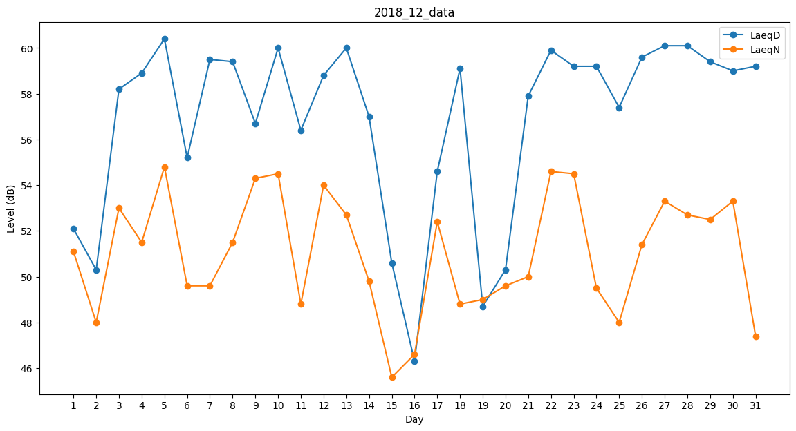
Day | LaeqD | LaeqN
1 | 52.1 | 51.1
2 | 50.3 | 48
3 | 58.2 | 53
4 | 58.9 | 51.5
5 | 60.4 | 54.8
6 | 55.2 | 49.6
7 | 59.5 | 49.6
8 | 59.4 | 51.5
9 | 56.7 | 54.3
10 | 60 | 54.5
11 | 56.4 | 48.8
12 | 58.8 | 54
13 | 60 | 52.7
14 | 57 | 49.8
15 | 50.6 | 45.6
16 | 46.3 | 46.6
17 | 54.6 | 52.4
18 | 59.1 | 48.8
19 | 48.7 | 49
20 | 50.3 | 49.6
21 | 57.9 | 50
22 | 59.9 | 54.6
23 | 59.2 | 54.5
24 | 59.2 | 49.5
25 | 57.4 | 48
26 | 59.6 | 51.4
27 | 60.1 | 53.3
28 | 60.1 | 52.7
29 | 59.4 | 52.5
30 | 59 | 53.3
31 | 59.2 | 47.4

